Datu tabula
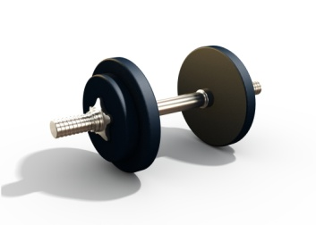 Vingruma attīstības diagrammas vīriešiem
Garums (m) | 1.90 | Piezīme. Sekojiet, kāda ir IZMĒRU, SVARA UN ĶMI un SVARA UN ĶERMEŅA TAUKU dinamika — skatiet attiecīgās diagrammas un šīs darbgrāmatas darblapas.

Datums | Svars (kg) | Krūtis (cm) | Viduklis (cm) | Gurni (cm) | Aptuvenais beztauku ķermeņa svars (kg) | Aptuvenais ķermeņa tauku svars (kg) | Aptuvenais ķermeņa tauku procents (kg) | Aptuvenais ķermeņa masas indekss (ĶMI)
2018-10-01 | 91.0 | 106.5 | 91.5 | 86.0 | 70.7 | 20.3 | 22.3% | 25.2
2018-10-08 | 91.0 | 106.5 | 91.5 | 86.0 | 70.7 | 20.3 | 22.3% | 25.2
2018-10-15 | 90.5 | 106.5 | 90.0 | 85.0 | 70.5 | 20.0 | 22.1% | 25.1
2018-10-22 | 89.5 | 106.5 | 90.0 | 84.0 | 70.0 | 19.5 | 21.7% | 24.8
2018-10-29 | 89.5 | 108.0 | 90.0 | 84.0 | 70.0 | 19.5 | 21.7% | 24.8

Mērījumi
Mērījumi (cm)
 | Gurni (cm) | Viduklis (cm) | Krūtis (cm)
10/1/2018 | 86.0 | 91.5 | 106.5
10/8/2018 | 86.0 | 91.5 | 106.5
10/15/2018 | 85.0 | 90.0 | 106.5
10/22/2018 | 84.0 | 90.0 | 106.5
10/29/2018 | 84.0 | 90.0 | 108.0

Svars — ĶMI
Svars — ĶMI
 | Svars (kg) | Aptuvenais ķermeņa masas indekss (ĶMI)
10/1/2018 | 91.0 | 25.2
10/8/2018 | 91.0 | 25.2
10/15/2018 | 90.5 | 25.1
10/22/2018 | 89.5 | 24.8
10/29/2018 | 89.5 | 24.8

Svars — ķermeņa tauki
Svars — ķermeņa tauki
 | Svars (kg) | Aptuvenais ķermeņa tauku procents (kg)
10/1/2018 | 91.0 | 22.3%
10/8/2018 | 91.0 | 22.3%
10/15/2018 | 90.5 | 22.1%
10/22/2018 | 89.5 | 21.7%
10/29/2018 | 89.5 | 21.7%

